상품제안서
아이리버 블루투스 무선 이어폰 IHBT-US30 | 상품코드: F24453

 |  |  |  |  |  |  | 02-412-0044 | www.easy1.co.kr
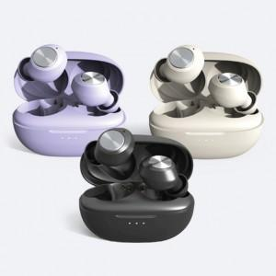

【상세/제작정보】 | 실크인쇄 100개 미만 50,000원

【인쇄/포장옵션】 | 실크 / 포장지포장

【공급단가】 | 수량 | 50~ | 100~ | 500~ | 1,000~ | 2,000~
*VAT별도 | 단가 | 19,250원 | 18,940원 | 18,480원 | 18,010원 | 17,710원

【상품 URL】 | https://dev.easy1.co.kr:443/src/goods_detail.php?gdno=24453

